상품제안서
엔젤 메탈펜 | 상품코드: S02577

 |  |  |  |  |  |  | 02-713-8555 | www.synergygift.co.kr
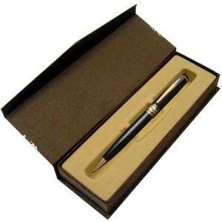 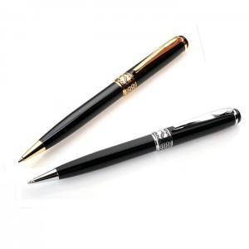

【상세/제작정보】

【인쇄/포장옵션】 | 레이저, 풀칼라 / 포장지포장

【공급단가】 | 수량 | 100~ | 500~ | 1,000~ | 5,000~ | 10,000~
*VAT별도 | 기본형 | 3,380원 | 3,150원 | 3,070원 | 2,970원 | 2,920원
 | 볼펜+리필심 | 3,650원 | 3,410원 | 3,320원 | 3,210원 | 2,550원

【상품 URL】 | https://www.synergygift.co.kr:443/src/goods_detail.php?gdno=3359

